Лист 1
Прайс-лист
МИР ПРЯЖИ

В валюте: руб. (курс 1).
Цены указаны на 07.08.2020

№ | Номенклатура/ Характеристика номенклатуры | Описание | Изображение | Артикул | Цена | Ед. | Остаток | Ссылка на сайт
 | Воск с фитилем Manuscript™ 1 шт. | Воск с фитилем Manuscript™ 1 шт. | 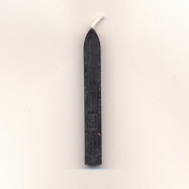 | MSH760 | 91.00 |  |  | Изображение
 | Воск с фитилем Manuscript™ 1 шт. |  |  |  | 91.00 | шт | 1 | Изображение
 | Декоративный материал 1мм с глиттером, 28см*28см, уп.-4шт, цв. бежевый | Декоративный материал 1мм с глиттером, 28см*28см, уп.-4шт, цв. бежевый |  | 24863 | 178.00 |  |  | Изображение
 | Декоративный материал 1мм с глиттером, 28см*28см, уп.-4шт, цв. бежевый |  |  |  | 178.00 | упак | 9 | Изображение
 | Декоративный материал 1мм с глиттером, 28см*28см, уп.-4шт, цв. зеленый | Декоративный материал 1мм с глиттером, 28см*28см, уп.-4шт, цв. зеленый |  | 24868 | 178.00 |  |  | Изображение
 | Декоративный материал 1мм с глиттером, 28см*28см, уп.-4шт, цв. зеленый |  |  |  | 178.00 | упак | 10 | Изображение
 | Декоративный материал 1мм с глиттером, 28см*28см, уп.-4шт, цв. золото | Декоративный материал 1мм с глиттером, 28см*28см, уп.-4шт, цв. золото | 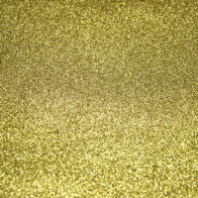 | 24862 | 178.00 |  |  | Изображение
 | Декоративный материал 1мм с глиттером, 28см*28см, уп.-4шт, цв. золото |  |  |  | 178.00 | упак | 8 | Изображение
 | Декоративный материал 1мм с глиттером, 28см*28см, уп.-4шт, цв. золото-медь | Декоративный материал 1мм с глиттером, 28см*28см, уп.-4шт, цв. золото-медь | 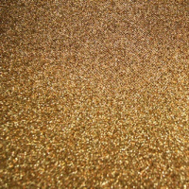 | 24864 | 154.80 |  |  | Изображение
 | Декоративный материал 1мм с глиттером, 28см*28см, уп.-4шт, цв. золото-медь |  |  |  | 154.80 | упак | 10 | Изображение
 | Декоративный материал 1мм с глиттером, 28см*28см, уп.-4шт, цв. малиновый | Декоративный материал 1мм с глиттером, 28см*28см, уп.-4шт, цв. малиновый |  | 24867 | 154.80 |  |  | Изображение
 | Декоративный материал 1мм с глиттером, 28см*28см, уп.-4шт, цв. малиновый |  |  |  | 154.80 | упак | 3 | Изображение
 | Декоративный материал 1мм с глиттером, 28см*28см, уп.-4шт, цв. мокр. асфальт | Декоративный материал 1мм с глиттером, 28см*28см, уп.-4шт, цв. мокр. асфальт | 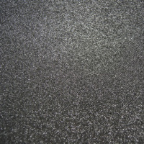 | 24860 | 154.80 |  |  | Изображение
 | Декоративный материал 1мм с глиттером, 28см*28см, уп.-4шт, цв. мокр. асфальт |  |  |  | 154.80 | упак | 15 | Изображение
 | Декоративный материал 1мм с глиттером, 28см*28см, уп.-4шт, цв. св. розовый | Декоративный материал 1мм с глиттером, 28см*28см, уп.-4шт, цв. св. розовый |  | 24866 | 178.00 |  |  | Изображение
 | Декоративный материал 1мм с глиттером, 28см*28см, уп.-4шт, цв. св. розовый |  |  |  | 178.00 | упак | 10 | Изображение
 | Декоративный материал 1мм с глиттером, 28см*28см, уп.-4шт, цв. т. бирюза | Декоративный материал 1мм с глиттером, 28см*28см, уп.-4шт, цв. т. бирюза |  | 24869 | 178.00 |  |  | Изображение
 | Декоративный материал 1мм с глиттером, 28см*28см, уп.-4шт, цв. т. бирюза |  |  |  | 178.00 | упак | 8 | Изображение
 | Декоративный материал 1мм с глиттером, 28см*28см, уп.-4шт, цв. т.медь | Декоративный материал 1мм с глиттером, 28см*28см, уп.-4шт, цв. т.медь | 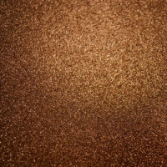 | 24865 | 154.80 |  |  | Изображение
 | Декоративный материал 1мм с глиттером, 28см*28см, уп.-4шт, цв. т.медь |  |  |  | 154.80 | упак | 4 | Изображение
 | Декоративный материал 1мм с глиттером, 28см*28см, уп.-4шт, цв. черный | Декоративный материал 1мм с глиттером, 28см*28см, уп.-4шт, цв. черный | 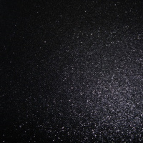 | 24861 | 178.00 |  |  | Изображение
 | Декоративный материал 1мм с глиттером, 28см*28см, уп.-4шт, цв. черный |  |  |  | 178.00 | упак | 9 | Изображение
 | Фольга самоклеящаяся, для создания контурных наклеек, 4 листа | Фольга самоклеящаяся, для создания контурных наклеек, 4 листа | 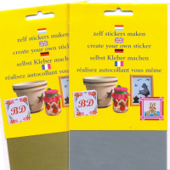 | JE3 | 102.00 |  |  | Изображение
 | Фольга самоклеящаяся, для создания контурных наклеек, 4 листа (3.0100, золото) |  | 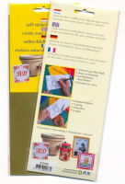 |  | 102.00 | упак | 13 | Изображение
 | Фольга самоклеящаяся, для создания контурных наклеек, 4 листа (3.0110, серебро) |  | 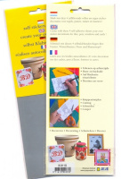 |  | 102.00 | упак | 11 | Изображение

